L I 2 - j 13 HH
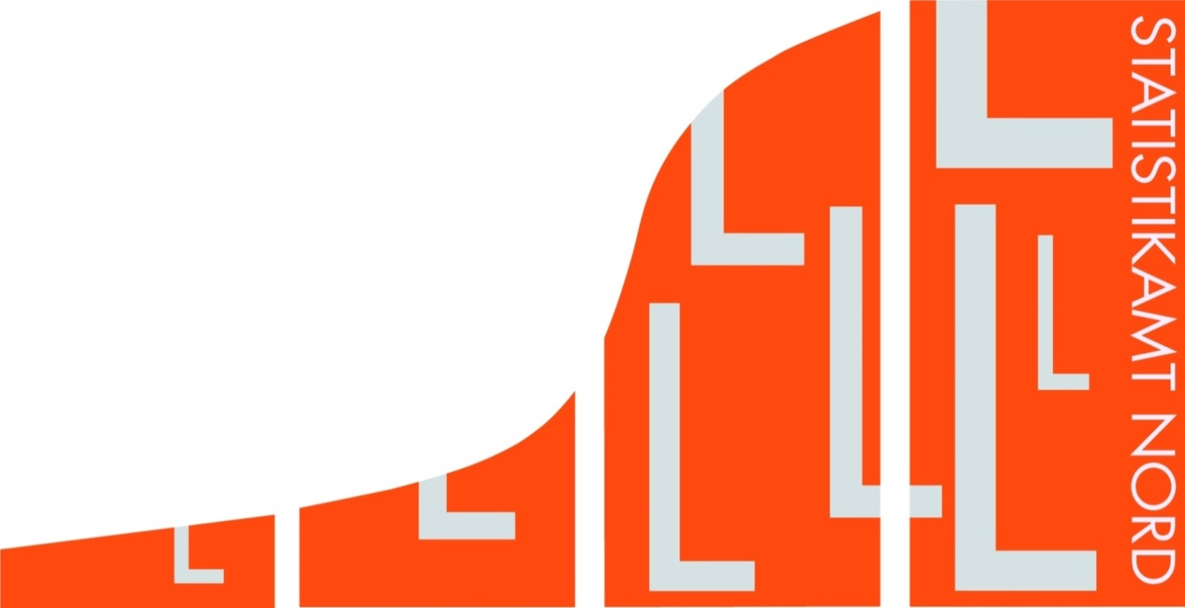
Statistisches Amt
für Hamburg und Schleswig-Holstein

 |  | STATISTISCHE BERICHTE
 |  | Kennziffer: L I 2 - j 13 HH

Öffentliche Ausgaben und Einnahmen
 | Hamburgs 2011 bis 2013

 |  | Herausgegeben am: 21. Dezember 2015

